Carte Menu (foods)
TC ID | Titre | Pré-conditions | Steps | tests_data | Résultats Actuels | Résultats Attendus | Status (Réussi/ Echéc) | Remarques | Captures
 | Tenant - Register - chakertestqa
 | redirection vers le table des produits (Foods) sur le BackOffice Tenant | 1) L'admin est sur la page de la connexion VIA URL: "https://demo.playpro.fr/back-office/login" 2) L'admin se connecte au back-office avec un email et un mot de passe valides | 1) taper un URL dans le navigateur Chrome | https://demo.playpro.fr/back-office/v3/food | L'administrateur se redirige vers un table qui liste Les Produits (foods) avec Les 4 tab en header (Produits, Catégories, Formules, Options et suppléments, QR Codes) | Redirection vers la page des foods V3 s termine correctement | Passed
 | cliquer sur Card Catégories | 1) L'admin est sur la page de la connexion VIA URL: "https://demo.playpro.fr/back-office/login" 2) L'admin se connecte au back-office avec un email et un mot de passe valides 3) L'admin est sur la page produits(foods) via URL: https://demo.playpro.fr/back-office/v3/food | 1) cliquer sur Card Catégories |  | L'administrateur se redirige vers Le table catégories Produits (foods) avec les TH: Nom Nbr. sous-catégories Contenu Tags Statut | Redirection automatique vers table Catégories produits foods | Passed
 | cliquer sur Card Formules | 1) L'admin est sur la page de la connexion VIA URL: "https://demo.playpro.fr/back-office/login" 2) L'admin se connecte au back-office avec un email et un mot de passe valides 3) L'admin est sur la page produits(foods) via URL: https://demo.playpro.fr/back-office/v3/food | 1) cliquer sur Card Formules |  | L'administrateur se redirige vers Le table catégories Produits (foods) avec les TH: Nom Prix Catégorie Tags État | Redirection automatique vers table Formules produits foods | Passed
 | cliquer sur Card Options et Supplèments | 1) L'admin est sur la page de la connexion VIA URL: "https://demo.playpro.fr/back-office/login" 2) L'admin se connecte au back-office avec un email et un mot de passe valides 3) L'admin est sur la page produits(foods) via URL: https://demo.playpro.fr/back-office/v3/food | 1) cliquer sur Card Options et suppléments |  | L'administrateur se redirige vers Le table catégories Produits (foods) avec les TH: Nom Type Statut | Redirection automatique vers table Options et suppléments de produits foods | Passed
 | cliquer sur Card QR Codes | 1) L'admin est sur la page de la connexion VIA URL: "https://demo.playpro.fr/back-office/login" 2) L'admin se connecte au back-office avec un email et un mot de passe valides 3) L'admin est sur la page produits(foods) via URL: https://demo.playpro.fr/back-office/v3/food | 1) cliquer sur Card QR Codes |  | L'administrateur se redirige vers Le table QR Codes de table à commande avec les TH: Nom Lien de commande | Redirection automatique vers tableQR Codes | Passed
 | chakertestqa-bo
 | Suppression multiple des produits (FOODS) | 1) L'admin est sur la page de la connexion VIA URL: "https://demo.playpro.fr/back-office/login" 2) L'admin se connecte au back-office avec un email et un mot de passe valides 3) L'admin est sur la page produits(foods) via URL: https://demo.playpro.fr/back-office/v3/food | 1) Filtrer produits par Alcool 2) cliquer sur SELECT ALL en Table 3) cliquer sur le bouton Supprimer 4) cliquer sur le bouton Supprimer en POPUP confirm-suppression |  | 6 produit(s) [ids : [37, 38, 39, 76, 77, 78]] sont supprimés de table produits | La suppression des produits se termine correctement | Passed
 | Ajouter un option 1 | 1) L'admin est sur la page de la connexion VIA URL: "https://demo.playpro.fr/back-office/login" 2) L'admin se connecte au back-office avec un email et un mot de passe valides 3) L'admin est sur la page produits(foods) via URL: https://chakertestqa-bo.playpro.fr/ back-office/v3/food 4) L'admin est sur la page Options(foods) via URL: https://chakertestqa-bo.playpro.fr/ back-office/v3/food?tab=options | 1) cliquer sur le bouton Ajouter 2) cliquer sur le bouton Ajouter une option 3) saisir Nom du groupe 4) ajouter 3 options avec prix, tva 5) cliquer sur le bouton Valider | 3) Taille 4) - Petite (Individuelle): 15.50 - Moyenne (Standard/Medium): 17.50 - Grande (Familiale/Méga): 20.75 | Option ajoutée avec succès | L'ajout des options marche correctement | Passed
 | Ajouter un supplément food | 1) L'admin est sur la page de la connexion VIA URL: "https://demo.playpro.fr/back-office/login" 2) L'admin se connecte au back-office avec un email et un mot de passe valides 3) L'admin est sur la page produits(foods) via URL: https://chakertestqa-bo.playpro.fr/ back-office/v3/food
 | Ajouter un Pack food | 1) L'admin est sur la page de la connexion VIA URL: "https://demo.playpro.fr/back-office/login" 2) L'admin se connecte au back-office avec un email et un mot de passe valides 3) L'admin est sur la page produits(foods) via URL: https://chakertestqa-bo.playpro.fr/ back-office/v3/food
 | Ajouter un produit de catégorie "Pizza" | 1) L'admin est sur la page de la connexion VIA URL: "https://demo.playpro.fr/back-office/login" 2) L'admin se connecte au back-office avec un email et un mot de passe valides 3) L'admin est sur la page Ajout Produit [FOOD] via URL: https://chakertestqa-bo.playpro.fr/ back-office/v3/food/create/food | 1) ajouter les données de produit(food) sous la catégoire: ---Pizza 2) ajouter 2 Options: - Taille: Moyenne (Standard/Medium) - Garnitures: Champignons 3) cliquer sur le bouton Valider | Pizza Margherita Sauce tomate, mozzarella, origan 8,50 € 10 % | Le produit de catégoire: Pizza est crée correctement | La création de produit de catégorie: Pizza se termine correctement | Passed

 | passer une commande food avec catégoire: entrée | 1) Le client est sur le site Playpro V3 Tenant VIA URL: https://chakertestqa.playpro.fr/ 2) Le client s'ouvre la page de connexion sur un navigateur "Chrome" version "latest" 3) Le client est connecté et sur la page de réservation 4) Une internet stable et forte | 1) passer au Restauration 2) ajouter des entrées 3) payer la commande en panier | COMMANDE SUR PLACE: Sticks de fromage 1 112.50 € jeudi 29 janvier à 13:00 Onion rings 1 70.50 € jeudi 29 janvier à 13:00 Wings 1 99.50 € jeudi 29 janvier à 13:00 Nuggets 1 110.50 € jeudi 29 janvier à 13:00 Budweiser 1 9.76 € jeudi 29 janvier à 13:00 Carlsberg 1 11.05 € jeudi 29 janvier à 13:00 Desperados 1 4.11 € jeudi 29 janvier à 13:00 Montant total : 417.92 € À régler maintenant : 417.92 € | commande food entrées est passé avec succès: "order_details": { "id": 225, "food_status": { "id": 9, "name": "\u00e0 pr\u00e9parer" }, | commande food est payé sur le site correctement | Passed

 | passer une commande food et vérifier le prix total | 1) Le client est sur le site Playpro V3 Tenant VIA URL: https://chakertestqa.playpro.fr/ 2) Le client s'ouvre la page de connexion sur un navigateur "Chrome" version "latest" 3) Le client est connecté et sur la page de réservation 4) Une internet stable et forte | 1) passer au Restauration 2) ajouter des produits 3) payer la commande en panier | Montant total: 141.04 € À régler maintenant: 141.04 | commande food est payée correctement | passage commande food et le payer correctement | Passed
 | passer une commande food de 2 packs | 1) Le client est sur le site Playpro V3 Tenant VIA URL: https://chakertestqa.playpro.fr/ 2) Le client s'ouvre la page de connexion sur un navigateur "Chrome" version "latest" 3) Le client est connecté et sur la page de réservation 4) Une internet stable et forte | 1) passer au Restauration 2) ajouter 2 packs 3) payer la commande en panier | - Menu varié 1 122.29 € vendredi 30 janvier à 12:15 Boissons: Bière pression 25cl x 1 0.00 € Taille de la boisson: 25 cl (inclus) 1.11 € Entrée: Wings (6 pcs) x 1 0.00 € Choix de sauceOpts: Sauce César 1.23 € Suppléments classiques: Croûtons extra x 1 0.50€ Parmesan extra x 1 0.80€ Pizza: Pizza Pepperoni x 1 0.00 € GarnituresOpts: Tomates 0.40 € Sauces: Américaine x 1 0.00 € ----------------------------------------------- - Formule gourmande 1 59.99 € vendredi 30 janvier à 12:15 Choix 1: Onions rings x 1 0.00 € Choix 2: Riz x 1 0.00 € Montant total: 186.32 € À régler maintenant: 186.32 €- | commande food de 2 packs est payée correctement "order_id": 230, | passage commande food et le payer correctement | Passed
 | passer une commande food d'un pack | 1) Le client est sur le site Playpro V3 Tenant VIA URL: https://chakertestqa.playpro.fr/ 2) Le client s'ouvre la page de connexion sur un navigateur "Chrome" version "latest" 3) Le client est connecté et sur la page de réservation 4) Une internet stable et forte | 1) passer au Restauration 2) ajouter 1 pack food 3) passer au panier 4) payer la commande par STRIPE | Pack Food Premium 6 60.80 € vendredi 06 février à 11:30 ----------------------------------------------- Choix Premium 1: Pizza Royale x 1 0.00 € ----------------------------------------------- Choix Premium 2: Nuggets (6 pcs) x 1 0.00 € ----------------------------------------------- Ajouts optionnels: Glaçons 0.50 € Cuisson du poulet: Poulet croustillant 0.50 € ExtrasOpts: Fromage 1.50 € Suppléments-sauce: Sauce tomate x 1 0.00€ ----------------------------------------------- Choix Premium 3: Sandwichs x 1 0.00 € Ajouts optionnels: Glaçons 0.50 € GarnituresOpts: Champignons 1.58 € Suppléments-sauce: Sauce tomate x 1 0.00€ Sauce barbecue x 1 0.50€ Sauce crème x 1 0.50€ Suppléments classiques: Croûtons extra x 1 0.50€ Parmesan extra x 1 0.80€ Glaces: Milkshake x 1 0.00 € ----------------------------------------------- Montant total: 406.08 € À régler maintenant: 406.08 € | commande pack food est payée correctement | passage commande food et le payer correctement | Passed

 | Vérification de la traduction des messages lors des actions groupées (Bulk Actions) – PLPRB-2033 Vérifier que tous les messages affichés lors des actions groupées sur les plats sont correctement traduits selon la langue choisie (FR / EN) et que les actions s’exécutent correctement. Cas nominal – FR | 1) Le client est sur le site Playpro V3 Tenant VIA URL: https://chakerqa-bo.playpro.fr/ 2) Le client s'ouvre la page de connexion sur un navigateur "Chrome" version "latest" 3) Le client est connecté et sur la page de réservation 4) Une internet stable et forte 5) L'admin est sur la pge Restauration via URL: https://chakerqa-bo.playpro.fr/back-office/v3/food | 1) Sélectionner 2 plats au hasard (ex : Pizza Margherita et Salade César). 2) Cliquer sur Actions groupées 3) Supprimer sélection. 4) Vérifier que le message affiché est : "Voulez-vous vraiment supprimer les éléments sélectionnés ?" 5) Confirmer la suppression 6) Vérifier que les plats sont retirés de la liste. 7) Répéter pour les actions : 7-1) Activer sélection "Les éléments sélectionnés ont été activés avec succès." 7-2) Désactiver sélection "Les éléments sélectionnés ont été désactivés avec succès." 7-3) Modifier prix sélection "Le prix a été mis à jour pour tous les éléments sélectionnés." |  |  | ✅ Tous les messages sont traduits correctement selon la langue. ✅ Les actions groupées s’exécutent correctement pour tous les éléments sélectionnés. ✅ Les messages d’erreur sont traduits et cohérents. ✅ Aucun problème d’affichage sur tous les supports. | Test En Cours

 | Correction Wording "restaurant" vers "Etablissement" | 1) Le client est sur le site Playpro V3 Tenant VIA URL: https://chakerqa-bo.playpro.fr/ 2) Le client s'ouvre la page de connexion sur un navigateur "Chrome" version "latest" 3) Le client est connecté et sur la page de réservation 4) Une internet stable et forte | 1) Ouvrir menu "Offre" en navbar 2) cliquer sur Restauration 3) vérifier le message d'alerte |  | Le message qui s'affiche: L'établissement est fermé pour le moment lors la navigation vers page resto | Texte message change vers: "L'établissement est fermé pour le moment" S’il y a d’autres liens avec “restaurant”, on peut remplacer par établissement | Passed | 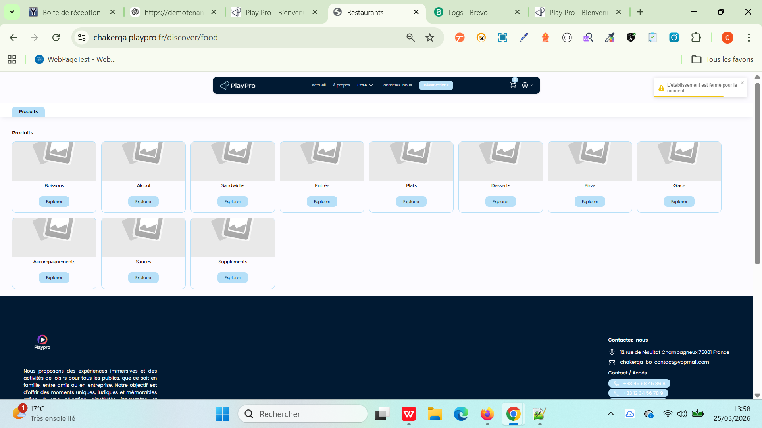

 | Ajoutr un nouveau Tag pour un Produit | 1) Le client est sur le site Playpro V3 Tenant VIA URL: https://chakerqa-bo.playpro.fr/ 2) Le client s'ouvre la page de connexion sur un navigateur "Chrome" version "latest" 3) Le client est connecté et sur la page de réservation 4) Une internet stable et forte 5) L'admin est sur la page BO Restauration via URL: https://demotenant-bo.playpro.fr/back-office/v3/food | 1) sélèctionner un produit 2) cliquer sur bouton # Modifier tag 3) En Popup, saisir Tag 4) cliquer sur Entrée (clavier) 5) cliquer sur btn Appliquer 6) vérifier listing produit food avec le Tag |  | Le tag est ajouté avec succès et s'affiche correctement en table pour Le produit Food correcpondant | Ajout et listing Tags correctement | Passed | 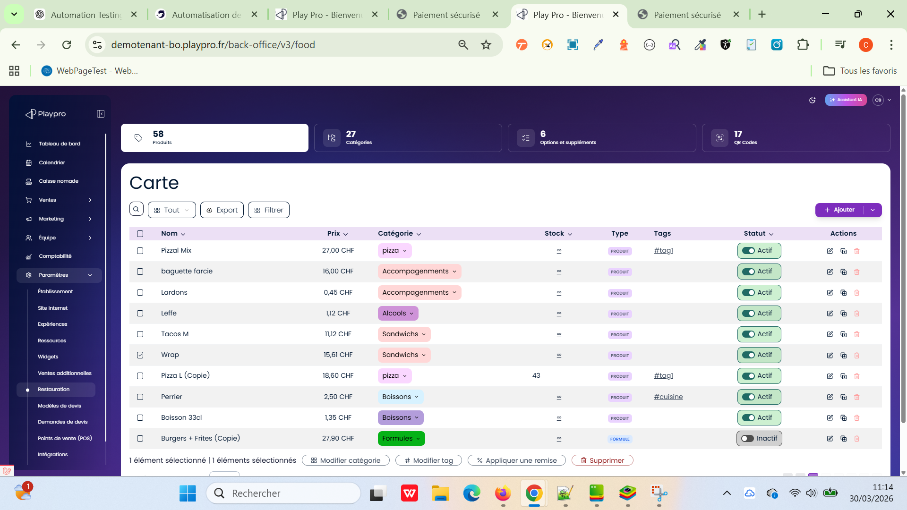

 | TC01- Cas Principale PLPRB-1125 Fix food order calculation: separate supplement quantity from food quantity | 1) Le client est sur le site Playpro V3 Tenant VIA URL: https://chakerqa-bo.playpro.fr/ 2) Le client s'ouvre la page de connexion sur un navigateur "Chrome" version "latest" 3) Le client est connecté et sur la page de réservation 4) Une internet stable et forte 5) L'admin est sur la page BO Restauration via URL: https://demotenant-bo.playpro.fr/back-office/v3/food | 1) Ajouter 4 Burger Classic 2) Configurer : Burger 1 → 2 Sauce Algérienne Burger 2 → 1 Sauce BBQ Burger 3 → 0 Burger 4 → 3 Sauce Fromagère 3) Aller vers Panier 4) Payer la commande |  |  | Total suppléments = 2 + 1 + 0 + 3 = 6 Calcul correct par item Example: Order: 4 × Burger Supplements: Plate 1 → 2 sauces alger, Expected total = sum of each plate's supplements, not food quantity × supplement quantity. | Passed
 | TC02 (mix de suppléments) PLPRB-1125 Fix food order calculation: separate supplement quantity from food quantity | 1) Le client est sur le site Playpro V3 Tenant VIA URL: https://chakerqa-bo.playpro.fr/ 2) Le client s'ouvre la page de connexion sur un navigateur "Chrome" version "latest" 3) Le client est connecté et sur la page de réservation 4) Une internet stable et forte 5) L'admin est sur la page BO Restauration via URL: https://demotenant-bo.playpro.fr/back-office/v3/food | 1) Ajouter 2 Burger 2) Configurer : Burger 1 → 1 Algérienne + 1 BBQ Burger 2 → 2 Fromagère 3) Aller vers Panier 4) Payer la commande |  | Response ws addtobasket 200 OK ✔ Burger 1 "type": "food", "quantity": 1, "child": [ { "name": "Sauce Algérienne", "quantity": 1 }, { "name": "Sauce Fromagère", "quantity": 1 } ] ✔ Burger 2 "type": "food", "quantity": 1, "child": [ { "name": "Sauce BBQ", "quantity": 2 } ] Chaque burger est séparé Chaque burger a ses propres suppléments Burger : 2 × 12 = 24 € Suppléments : Algérienne (0.5 × 1) = 0.5 Fromagère (0.7 × 1) = 0.7 BBQ (0.65 × 2) = 1.3 👉 Total suppléments = 0.5 + 0.7 + 1.3 = 2.5 € "total_price": 26.5, | Total = 4 suppléments Pas de multiplication globale Example: Order: 4 × Burger Supplements: Plate 1 → 2 sauces alger, Expected total = sum of each plate's supplements, not food quantity × supplement quantity. | Passed
 | TC03 (edge case) PLPRB-1125 Fix food order calculation: separate supplement quantity from food quantity | 1) Le client est sur le site Playpro V3 Tenant VIA URL: https://chakerqa-bo.playpro.fr/ 2) Le client s'ouvre la page de connexion sur un navigateur "Chrome" version "latest" 3) Le client est connecté et sur la page de réservation 4) Une internet stable et forte 5) L'admin est sur la page BO Restauration via URL: https://demotenant-bo.playpro.fr/back-office/v3/food | 1) Ajouter 3 Burger 2) Configurer : Aucun supplément 3) Aller vers Panier 4) Payer la commande |  | "type": "food", "quantity": 3, "child": [] 👉 ✔️ Ici le système a fait : 1 seul item Burger avec quantity = 3 aucun child (addons) "total_price": 36 | Total = prix burgers uniquement Pas d’erreur backend Example: Order: 4 × Burger Supplements: Plate 1 → 2 sauces alger, Expected total = sum of each plate's supplements, not food quantity × supplement quantity. | Passed

 | PLPRB-1562 6. API food order window | 1) Le client est sur le site Playpro V3 Tenant VIA URL: https://chakerqa-bo.playpro.fr/ 2) Le client s'ouvre la page de connexion sur un navigateur "Chrome" version "latest" 3) Le client est connecté et sur la page de réservation 4) Une internet stable et forte 5) L'admin est sur la page BO Restauration via URL: https://demotenant-bo.playpro.fr/back-office/v3/food 6) le client est sur la page de réservation via URL: https://demotenant.playpro.fr/discover/reservation | 1) Créer 3 commandes : Heure commande Exemple 23:57 14/01 00:02 15/01 04:59 15/01 2) Appel API GET /food-orders?from=14-01-2026 05:00:00& to=15-01-2026 05:00:00 | Problème actuel: L’API récupère les commandes avec : date = 14/01/2026 Donc à 00:00, on change de jour → es commandes faites juste avant minuit disparaissent |  | Vérifier que les commandes autour de minuit sont bien récupérées Toutes les commandes doivent apparaître : 23:57 ✅ 00:02 ✅ 04:59 ✅ IMPORTANT : Avant fix → celle à 00:02 pouvait disparaître | Test En Cours

 | PLPRB-1719 Food improvements Suppléments et Options: + Si on commence à taper le nom d'un groupe d'options/suppléments, il faut l'autocomplete "Nom du groupe (#id - nbr d'options)" pour faire la liaison (PAS URGENT) + Si on commence à taper le nom d'un produit en option/supplément, il faut l'autocomplete pour associer au produit “Nom du produit (#id - Prix)” (PAS URGENT) Cas de test 1 — Liaison d’un groupe d’options/suppléments avec autocomplete | 1) Le client est sur le site Playpro V3 Tenant VIA URL: https://chakerqa-bo.playpro.fr/ 2) Le client s'ouvre la page de connexion sur un navigateur "Chrome" version "latest" 3) Le client est connecté et sur la page de réservation 4) Une internet stable et forte 5) L'admin est sur la page BO Restauration via URL: https://demotenant-bo.playpro.fr/back-office/v3/food 6) Avoir au moins un groupe d’options déjà créé. Exemple : Nom : “Sauces Premium” ID : 15 Nombre d’options : 4 | 1) Aller dans : paramètres > Restauration > Produits 2) Créer un nouveau produit food ou modifier un produit existant. 3) Dans la section : “Options / Suppléments” 4) Cliquer sur : “Ajouter un groupe d’options” 5) Commencer à taper : Sau Observer les suggestions autocomplete.

 | Sur le site Web FO, payer une commande sur place | 1) Le client est sur le site Playpro V3 Tenant VIA URL: https://demotenant.playpro.fr 2) Le client s'ouvre la page de connexion sur un navigateur "Chrome" version "latest" 3) Le client est connecté et sur la page de réservation 4) Une internet stable et forte 5) Le client est sur la page Restauration via URL: https://demotenant.playpro.fr/discover/food 6) le client est sur la page de réservation via URL: https://demotenant.playpro.fr/discover/reservation | 1) Ajouter 3 produits food au panier [Burger Classic, Boisson 1l, Fanta] 2) Passer au panier 3) Cliquer sur le bouton Sur Place 4) Passer à la liste des commandes en backoffice via URL: https://demotenant-bo.playpro.fr/back-office/ invoices-en-attente |  | La commande en Table s'affiche: N° Commande : #4175 Client : Chaker Ben Said Articles: Burger Classic (+2 ) Montant TTC : 13,46 € Statut: À payer Date: Aujourd'hui 15:48 https://demotenant-bo.playpro.fr/back-office/ commandes/4175/descriptif Commande #4175 En attente | Effectuée le 07/05/26 16:48 | La commande est passée sur place et s'affiche avec le statut: À payer | Passed
 | Encaisser cette commande food passée sur place et en attende en caisse nomade | 1) Le client est sur le site Playpro V3 Tenant VIA URL: https://demotenant.playpro.fr 2) Le client est connecté et sur la page de réservation 3) Une internet stable et forte 4) Le client est sur la page Restauration via URL: https://demotenant.playpro.fr/discover/food 5) le client est sur la page caisse nomade en BO via URL: https://demotenant-bo.playpro.fr/back-office/caisse 6) Une commande qui est déjà existe: - 07/05/26 - Chaker Ben said en attente 1 x Burger Classic - 12€ 1 x Boisson 1l - 0.95€ 1 x Fanta - 0.51€ Total : 13.46€ | 1) Cliquer sur le bouto "Ouvrir la vente" 2) Cliquer sur le bouton Encaisser 3) EN POPUP, cliquer sur carte bancaire VIA URL: https://demotenant-bo.playpro.fr/ back-office/caisse?order=4175&overlay=true 4) Saisir 5.46€ 5) Cliquer sur le bouton ENCAISSER |  | en caisse nomade, affichage de popup d'encaissement: Déjà payé 7 mai 2026 16:06 Carte bancaire 5.46€ Reste dû : 8.00 € ----------------------------------------------- CMD : - 07/05/26 - Chaker Ben said en cours 1 x Burger Classic - 12€ 1 x Boisson 1l - 0.95€ 1 x Fanta - 0.51€ Total : 13.46€ ----------------------------------------------- #4175 Chaker Ben Said Burger Classic (+2 ) 13,46 € Partiellement payée Aujourd'hui 15:48 ----------------------------------------------- DETAILS CMD: Commande #4175 En cours Effectuée le 07/05/26 16:48 ---------------------------------------------- POS: CMD À payer ---------------------------------------------- FACTURE Envoyé avec statut: en cours | La commande est passée sur place et s'affiche avec le statut: À payer | Passed

 | PLPRB-1719 Food improvements QR Codes Cas de test 1 — Sauvegarde catégorie cible | 1) Le client est sur le BackOffice V3 VIA URL: https://demotenant-bo.playpro.fr/login 2) Le client s'ouvre la page de connexion sur un navigateur "Chrome" version "latest" 3) Le client est connecté et sur la page de réservation 4) Une internet stable et forte 5) L'admin est sur la page BO Restauration via URL: https://demotenant-bo.playpro.fr/back-office/v3/food 6) L'admin est sur le bloc QR CODES via URL: https://demotenant-bo.playpro.fr/back-office/ v3/food?tab=tables | 1) Aller : Paramètres > Restauration > QR Codes 2) Créer QR Code. 3) Sélectionner : Catégorie cible = pizza 4) Enregistrer. 5) Réouvrir popup Edit. |  | catégorie "pizza" qui s'affiche en popup edit qrcode | catégorie "pizza" reste sélectionnée pas retour : Toute la carte (par défaut) | Passed
 | PLPRB-1719 Food improvements QR Codes Cas de test 2 — URL filtrée | 1) Le client est sur le BackOffice V3 VIA URL: https://demotenant-bo.playpro.fr/login 2) Le client s'ouvre la page de connexion sur un navigateur "Chrome" version "latest" 3) Le client est connecté et sur la page de réservation 4) Une internet stable et forte 5) L'admin est sur la page BO Restauration via URL: https://demotenant-bo.playpro.fr/back-office/v3/food 6) L'admin est sur le bloc QR CODES via URL: https://demotenant-bo.playpro.fr/back-office/ v3/food?tab=tables | 1) Créer QR Code : catégorie = pizza 2) Générer QR. 3) Ouvrir URL du QR. |  | URL Filrée: https://demotenant.playpro.fr/discover/food ?table=622d4204-b293-4884-9f3e-2fabb79706f7 | URL contient paramètre catégorie. | Passed
 | PLPRB-1719 Food improvements QR Codes Cas de test 3 — Front affiche uniquement catégorie cible | 1) Le client est sur le BackOffice V3 VIA URL: https://demotenant-bo.playpro.fr/login 2) Le client s'ouvre la page de connexion sur un navigateur "Chrome" version "latest" 3) Le client est connecté et sur la page de réservation 4) Une internet stable et forte 5) L'admin est sur la page BO Restauration via URL: https://demotenant-bo.playpro.fr/back-office/v3/food 6) L'admin est sur le bloc QR CODES via URL: https://demotenant-bo.playpro.fr/back-office/ v3/food?tab=tables | 1) Scanner QR code. |  | URL Filrée: https://demotenant.playpro.fr/discover/food ?table=622d4204-b293-4884-9f3e-2fabb79706f7 | seule catégorie pizza visible autres catégories cachées : desserts boissons burgers ... | Passed
 | PLPRB-1719 Food improvements QR Codes Cas de test 4 — Multi sélection catégories | 1) Le client est sur le BackOffice V3 VIA URL: https://demotenant-bo.playpro.fr/login 2) Le client s'ouvre la page de connexion sur un navigateur "Chrome" version "latest" 3) Le client est connecté et sur la page de réservation 4) Une internet stable et forte 5) L'admin est sur la page BO Restauration via URL: https://demotenant-bo.playpro.fr/back-office/v3/food 6) L'admin est sur le bloc QR CODES via URL: https://demotenant-bo.playpro.fr/back-office/ v3/food?tab=tables | 1) Créer QR code. 2) Sélectionner : Entrées Boissons Desserts 3) Enregistrer. |  | Qr Code est crée avec multiple catégories | plusieurs catégories sélectionnables sauvegarde correcte | Passed
 | PLPRB-1719 Food improvements QR Codes Cas de test 5 — Edit multi catégories | 1) Le client est sur le BackOffice V3 VIA URL: https://demotenant-bo.playpro.fr/login 2) Le client s'ouvre la page de connexion sur un navigateur "Chrome" version "latest" 3) Le client est connecté et sur la page de réservation 4) Une internet stable et forte 5) L'admin est sur la page BO Restauration via URL: https://demotenant-bo.playpro.fr/back-office/v3/food 6) L'admin est sur le bloc QR CODES via URL: https://demotenant-bo.playpro.fr/back-office/ v3/food?tab=tables | 1) Réouvrir popup Edit. |  | les 3 catégories restent cochées | les 3 catégories restent cochées | Passed
 | PLPRB-1719 Food improvements QR Codes Cas de test 6 — Front multi catégories | 1) Le client est sur le BackOffice V3 VIA URL: https://demotenant-bo.playpro.fr/login 2) Le client s'ouvre la page de connexion sur un navigateur "Chrome" version "latest" 3) Le client est connecté et sur la page de réservation 4) Une internet stable et forte 5) L'admin est sur la page BO Restauration via URL: https://demotenant-bo.playpro.fr/back-office/v3/food 6) L'admin est sur le bloc QR CODES via URL: https://demotenant-bo.playpro.fr/back-office/ v3/food?tab=tables | 1) Scanner QR. |  | la page resto s'ouvre avec url qrcode filtré avec multi-catégories et s'affichent seulement: Entrées Boissons Desserts | Visible : Entrées Boissons Desserts Caché : autres catégories | Passed
 | PLPRB-1719 Food improvements QR Codes Cas de test 7 — Toute la carte par défaut | 1) Le client est sur le BackOffice V3 VIA URL: https://demotenant-bo.playpro.fr/login 2) Le client s'ouvre la page de connexion sur un navigateur "Chrome" version "latest" 3) Le client est connecté et sur la page de réservation 4) Une internet stable et forte 5) L'admin est sur la page BO Restauration via URL: https://demotenant-bo.playpro.fr/back-office/v3/food 6) L'admin est sur le bloc QR CODES via URL: https://demotenant-bo.playpro.fr/back-office/ v3/food?tab=tables | 1) Créer QR sans catégorie cible. |  | Qr Code est crée avec Toute la carte par défaut | toute la carte affichée comportement historique conservé | Passed

 | passer une commande Foods sur le site Front et vérifier le statut de commande | 1) Le client est sur le BackOffice V3 VIA URL: https://demotenant-bo.playpro.fr/login 2) Le client s'ouvre la page de connexion sur un navigateur "Chrome" version "latest" 3) Le client est connecté et sur la page de réservation 4) Une internet stable et forte 5) L'admin est sur la page BO Restauration via URL: https://demotenant-bo.playpro.fr/back-office/v3/food 6) L'admin est sur la page Resto via URL: https://demotenant.playpro.fr/discover/food | 1) Passer au panier 2) Cliquer sur une carte stripe 3DS 3) Cliquer sur le bouton "Payer maintenant" 4) Valider le paiement | Récapitulatif de commande Récapitulatif de votre panier (2 articles) formule de test 1 9.85€ Riz + Boisson 33cl Burgers + Frites 1 37.90€ Boisson 33cl + Mozzarella + Burger + cheese burger: S | commande est payé avec succès et s'affiche dans la liste des commandes N° Commande : #4579 Client : Chaker Ben Said Articles : formule de test (+4 ) Montant TTC : 47,75 € Statut : Partiellement payée Date : Aujourd'hui 12:55 | Passage et paiement commande food correctement avec 3DS | Passed

 | PLPRB-2498 FO / QR Code – Backend - Erreur 500 lors de la validation d'une commande à table (API add-to-basket) Validation d'une commande à table via QR Code | 1) Le client est sur le BackOffice V3 VIA URL: https://demotenant-bo.playpro.fr/login 2) Le client s'ouvre la page de connexion sur un navigateur "Chrome" version "latest" 3) Le client est connecté et sur la page de réservation 4) Une internet stable et forte 5) Une table est accessible via QR Code. Des produits Food (packs) sont disponibles. | 1) Ouvrir le QR Code d'une table. 2) Ajouter un ou plusieurs packs au panier. 3) Procéder au paiement. 4) Valider la commande. |  | Confirmé https://demotenant-bo.playpro.fr/api/v1/ payment/add-to-basket POST Response: { "success": true, "requires_action": null, "order_id": 6630, "order_details": { "id": 6630, "uuid": "be696cd9-d58c-46b2-98d2-adcaa2f7bae9", "status": 17, | La commande est ajoutée au panier et finalisée avec succès. Aucune erreur 500 n'est retournée par l'API POST /api/v1/payment/add-to-basket. La commande est correctement enregistrée | Passed | 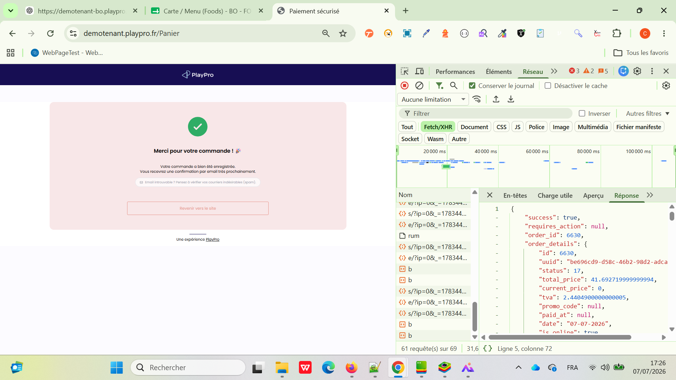

 | PLPRB-2566 BO – [DESIGN] - Restauration : la liste des tags est tronquée dans la popup "Modifier tag" | 1) Le client est sur le BackOffice V3 VIA URL: https://demotenant-bo.playpro.fr/login 2) Le client s'ouvre la page de connexion sur un navigateur "Chrome" version "latest" 3) Le client est connecté et sur la page de réservation 4) Une internet stable et forte 5) Une table est accessible via QR Code. Des produits Food (packs) sont disponibles. | 1) Accéder au Back Office > Restauration. 2) Sélectionner un produit de la liste. 3) Cliquer sur Modifier tag. 4) Ouvrir la liste déroulante des tags dans la popup. 5) Vérifier l'affichage des premiers éléments de la liste. |  | ✅ Correctif validé. Le problème d'interface est résolu. | Tous les tags sont désormais entièrement visibles dès l'ouverture de la liste déroulante. Les premiers éléments ne sont plus tronqués ou masqués. La liste est correctement positionnée dans la popup. Aucun problème d'affichage n'a été constaté. | Passed | 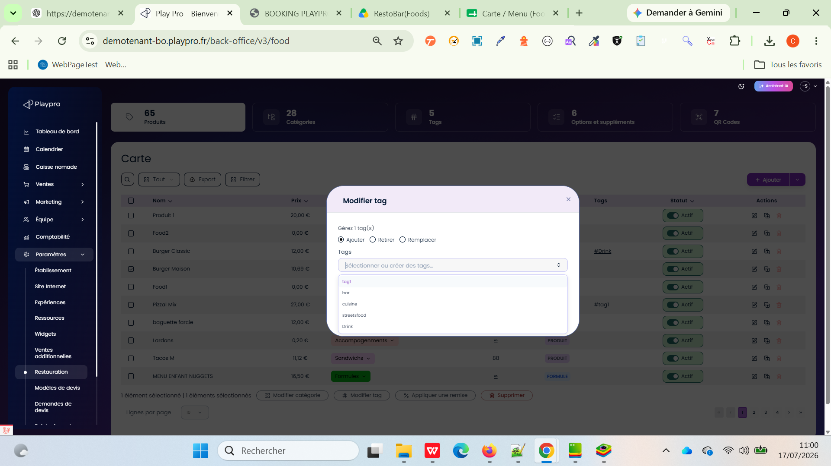 | 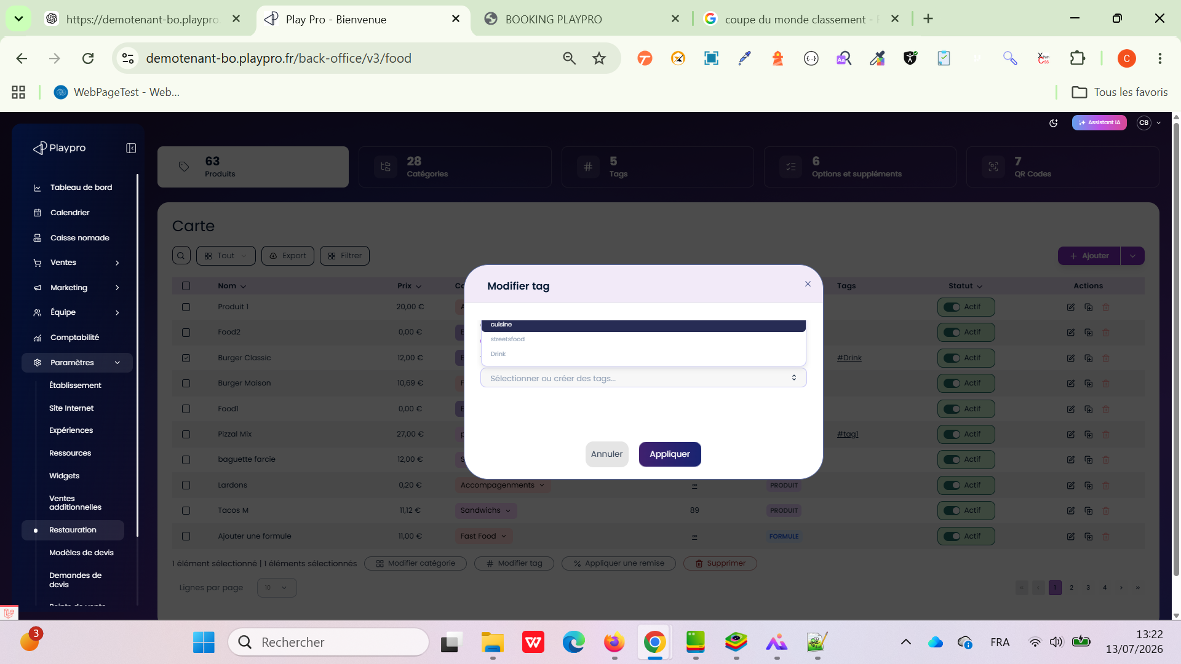

 | PLPRB-2115 Erreurs de traduction (Bulk actions) messages, Toasts & Add (Product, Pack) Buttons & Toast Add new product Vérifier la traduction des messages, boutons et toasts du module Settings > Restoration lorsque le Back Office est configuré en anglais. | 1) Le client est sur le BackOffice V3 VIA URL: https://demotenant-bo.playpro.fr/login 2) Le client s'ouvre la page de connexion sur un navigateur "Chrome" version "latest" 3) Le client est sur la page Restauration via URL: https://demotenant-bo.playpro.fr/back-office/v3/food 4) Une internet stable et forte 5) Des produits Food (packs) sont disponibles. | 1) Passer la langue du BO en English. 2) Aller dans Settings > Restoration. 3) Ouvrir un produit Food existant. 4) Cliquer sur Apply discount, saisir une valeur puis cliquer sur Apply. 5) Ajouter un Tag au produit. 6) Cliquer sur Add. 7) Vérifier les libellés des options proposées. 8) Créer un nouveau produit. 9) Vérifier les différents messages (confirmation, toasts) affichés pendant les opérations |  | Confirmé | Les messages de confirmation sont affichés en anglais et sont compréhensibles (aucune clé technique n'est affichée). Les toasts de succès sont correctement traduits en anglais. Les options du bouton Add sont traduites : Create product Create formula Aucun texte en français n'est visible lorsque la langue du BO est définie sur English. Aucune clé de traduction (ex. food.messages.confirm_bulk_discount, food.carte.bulk_action_success) n'est affichée dans l'interface. | Passed

